Example
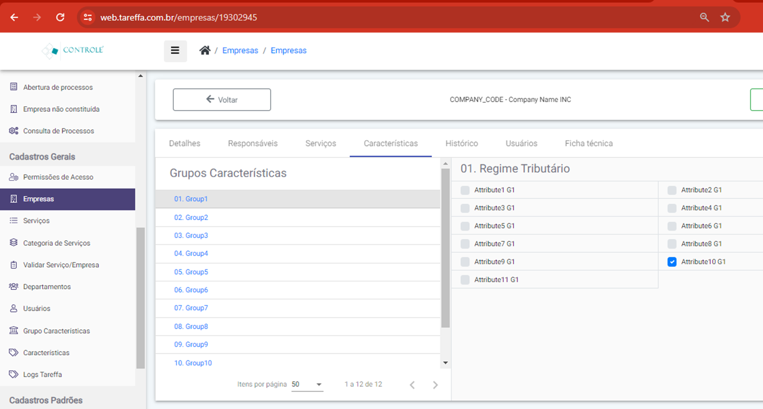
To Enable Attribute1 and Attibute3, Diable Atribbute10 from Group1 And Don't change any other Group:
1;3|N/A|N/A|N/A|N/A|N/A|N/A|N/A|N/A|N/A|N/A|N/A

To Enable Attribute2 and Attribute4, without changing any other fattribute from Group1 And Don't change any other Group:
M;2;4|N/A|N/A|N/A|N/A|N/A|N/A|N/A|N/A|N/A|N/A|N/A

